상품제안서
코랄 에코 임팩트기프트 세트 16호 | 상품코드: F23222

 |  |  |  |  |  |  | 02-412-0044 | www.easy1.co.kr
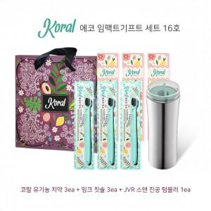

【상세/제작정보】

【인쇄/포장옵션】 | 실크 / 기본 코랄 박스

【공급단가】 | 수량 | 50~ | 100~ | 500~ | 1,000~ | 2,000~
*VAT별도 | 단가 | 44,280원 | 43,540원 | 42,430원 | 41,690원 | 40,590원

【상품 URL】 | https://dev.easy1.co.kr:443/src/goods_detail.php?gdno=23222

